상품제안서
양면 보틀형 손난로 보조배터리 | 상품코드: F15642

 |  |  |  |  |  |  | 02-412-0044 | www.easy1.co.kr
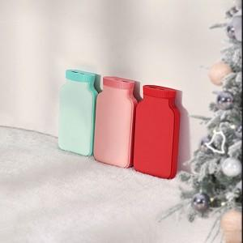  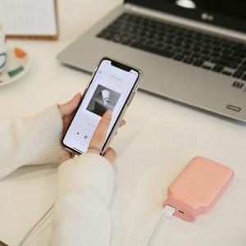

【상세/제작정보】

【인쇄/포장옵션】 | 실크 / 포장지포장

【공급단가】 | 수량 | 50~ | 100~ | 500~ | 1,000~ | 2,000~
*VAT별도 | 단가 | 15,090원 | 14,600원 | 13,740원 | 14,110원 | 13,500원

【상품 URL】 | http://www.easy1.co.kr/src/goods_detail.php?gdno=15642

